Feld Dokumentation
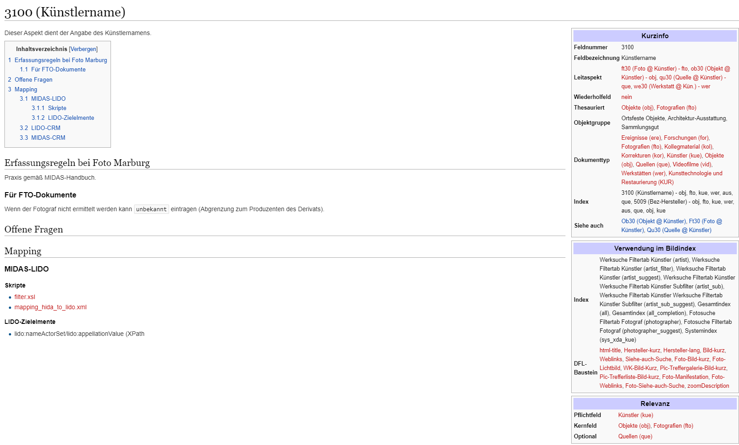

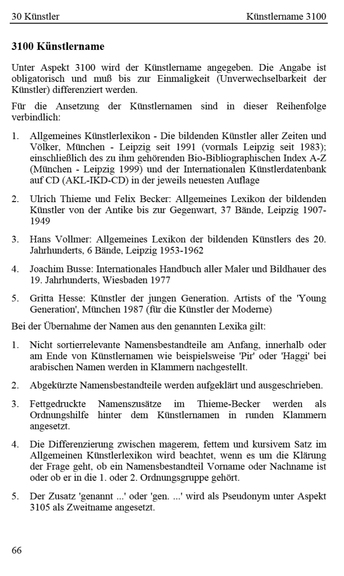
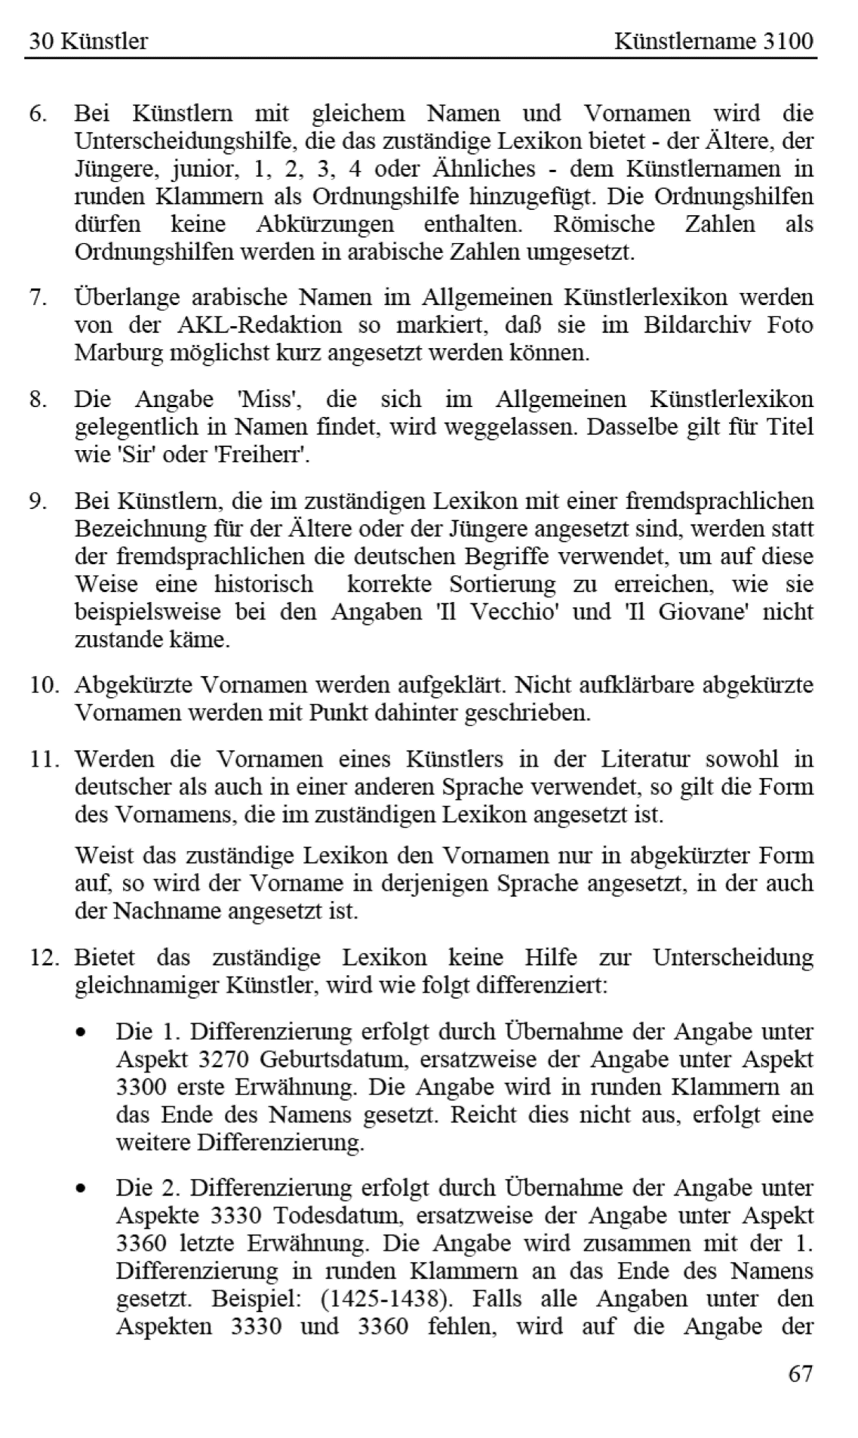
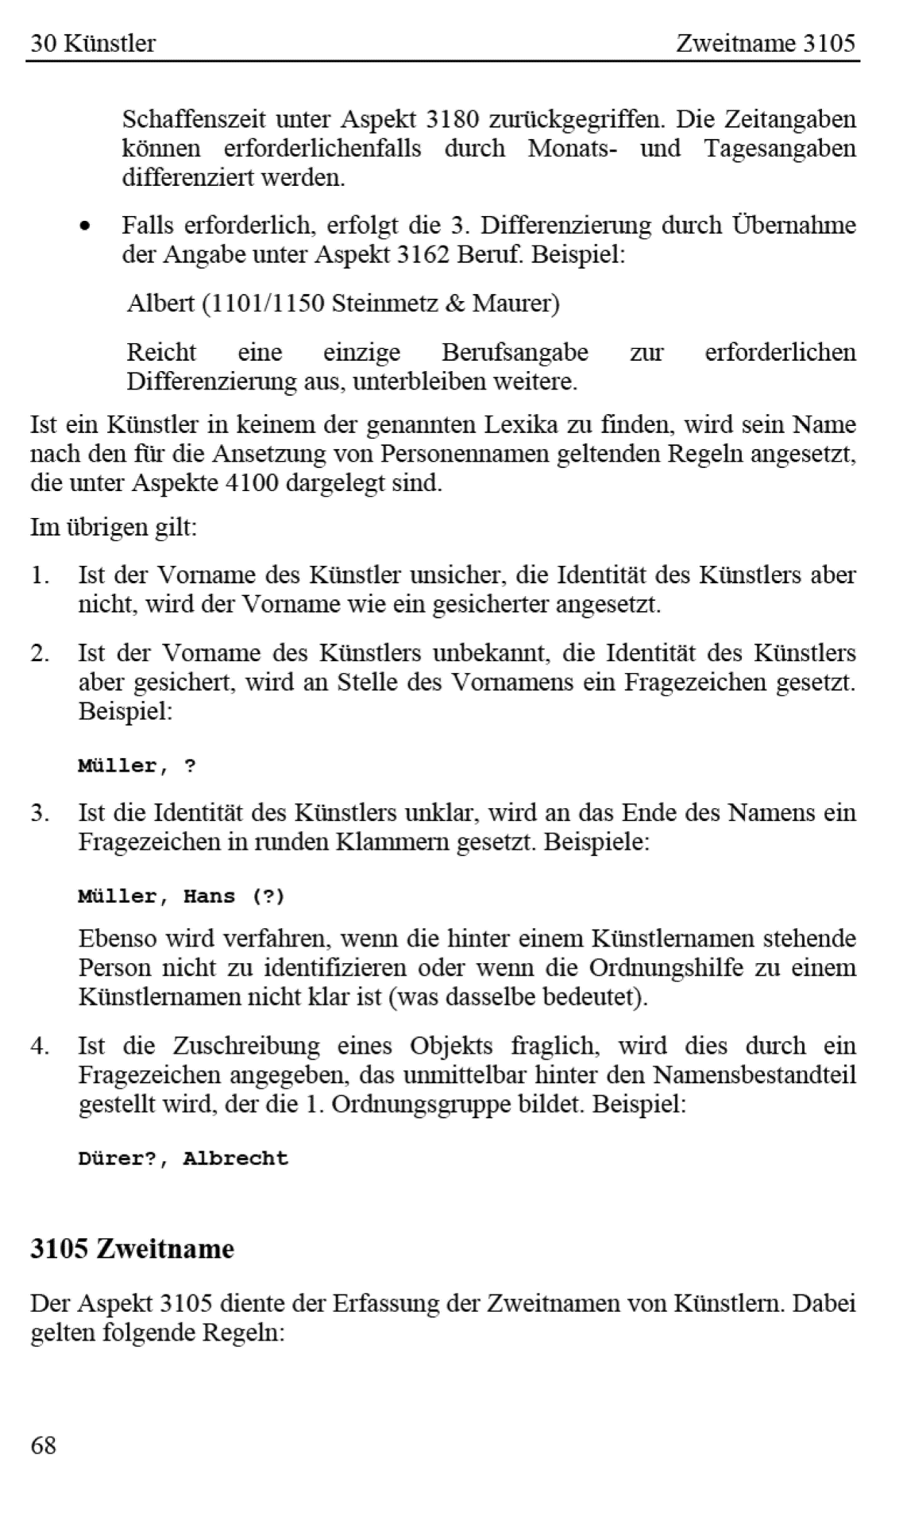

Beispiel:

<kue xmlns:xs="http://www.w3.org/2001/XMLSchema" xmlns:fm="http://www.fotomarburg.de/xslt" lvl="1">
 | <Status>published-private</Status>
 | <labelId>Müller, Johann Lorenz</labelId>
 | <a3000>00009001</a3000>
 | <a30gn>http://vocab.getty.edu/ulan/500043176</a30gn>
 | <a30gn>http://d-nb.info/gnd/tp/142726788</a30gn>
 | <a3100>Müller, Johann Lorenz</a3100>
 | <a31nn>Johann Lorenz Müller</a31nn>
 | <a3140>m</a3140>
 | <a3160>Bürgertum</a3160>
 | <a3162>Maler</a3162>
 | <a3180>1616-1667</a3180>
 | <a3189>gemeinfrei</a3189>
 | <a3200>Deutschland</a3200>
 | <a3248>deutsch</a3248>
 | <a3270>1601</a3270>
 | <a3290>Frankfurt (Main)</a3290>
 | <a3330>1667</a3330>
 | <a3350>Frankfurt (Main)</a3350>
</kue>

